令和8年(2026年)9月 （Ａ献立）
中学校給食予定献立表 |  |  |  |  |  |  |  |  |  |  |  |  |  | ＜食品名の左にある「○・▲・●」の記号について＞ |  |  |  |  |  |  |  |  |  |  |  |  |  |  |  | 6つの食品群
 |  |  |  |  |  |  |  |  | お問い合わせ |  |  |  |  | ○小麦粉・卵・牛乳に表記 |  |  |  |  |  |  |  |  |  |  |  |  |  |  |  | ◆1群・・・たんぱく質が多く、おもに筋肉や血液になる食品 ◆2群・・・カルシウムが多く、骨や歯をつくる食品 ◆3群・・・色のこい野菜でビタミン、ミネラルが多い食品 ◆4群・・・色のうすい野菜や果物でビタミン、ミネラルが多い食品 ◆5群・・・穀類やいもで炭水化物が多い食品 ◆6群・・・油脂製品で脂質が多い食品
令和8年(2026年)9月 （Ａ献立） |  |  |  |  |  |  |  |  | （6843）-9101 学校給食課 |  |  |  |  | ▲当月分の「中学校給食用半製品・加工品の配合表」に記載している食品
 |  | 庄内さくら学園（後期課程）含む 豊中市教育委員会 |  |  |  |  |  |  |  |  |  |  |  | ●当年度分の「中学校給食用パン及び年間使用食品の配合表」に記載している食品
 |  |  |  |  |  |  |  |  |  |  |  |  |  |  |  |  |  |  |  |  |  |  |  |  |  |  |  |  | 材料および献立名は都合により変わることがあります。
実施 日 | 献立名 | 食品名 |  | 重量 (g) | 食品群 | 実施 日 | 献立名 | 食品名 |  | 重量 (g) | 食品群 | 実施 日 | 献立名 |  | 食品名 |  | 重量 (g) | 食品群 | 実施 日 | 献立名 | 食品名 |  |  |  |  |  | 重量 (g) | 食品群 | 実施 日 | 献立名 |  |  |  | 食品名 |  |  |  |  |  | 重量 (g) | 食品群
 | ごはん |  | 米 | 100 | 5 |  | さつまいもパン | ● | さつまいもパン | 1個 | 5 |  | ごはん |  |  | 米 | 100 | 5 |  | ごはん |  | 米 |  |  |  |  | 100 | 5 |  | ごはん |  |  |  |  | 米 |  |  |  |  | 100 | 5
 | 牛乳 | ○ | 牛乳 | 1本 | 2 |  | 牛乳 | ○ | 牛乳 | 1本 | 2 |  | 牛乳 |  | ○ | 牛乳 | 1本 | 2 |  | 牛乳 | ○ | 牛乳 |  |  |  |  | 1本 | 2 |  | 牛乳 |  |  |  | ○ | 牛乳 |  |  |  |  | 1本 | 2
 | 防災シチュー | ▲ | 防災シチュー | 1袋 |  |  | 鶏肉と玉ねぎのスープ |  | 鶏肉 | 10 | 1 |  | じゃがいもの塩こうじ煮 |  |  | 鶏肉 | 30 | 1 |  | 豆腐入りごま豆乳スープ |  | 豚肉 |  |  |  |  | 10 | 1 |  | 中華どん |  |  |  |  | 豚肉 |  |  |  |  | 30 | 1
 | ウインナーソーセージ | ● | ウインナーソーセージ（１本） | 2本 | 1 |  |  |  | 人参 | 10 | 3 |  |  |  | ● | つきこんにゃく | 20 | 5 |  |  | ● | 豆腐 |  |  |  |  | 30 | 1 |  |  |  |  |  | ▲ | かまぼこ |  |  |  |  | 15 | 1
 | 保存食で簡単ごま炒め | ● | まぐろ（レトルト） | 15 | 1 |  |  |  | 玉ねぎ | 30 | 4 |  |  |  |  | じゃがいも | 50 | 5 |  |  |  | 白ねぎ |  |  |  |  | 10 | 4 |  |  |  |  |  |  | 人参 |  |  |  |  | 20 | 3
 |  |  | 切干大根 | 5 | 4 |  |  |  | えのきたけ | 10 | 4 |  |  |  |  | 人参 | 20 | 3 |  |  | ● | たけのこ（水煮） |  |  |  |  | 5 | 4 |  |  |  |  |  |  | 玉ねぎ |  |  |  |  | 50 | 4
9 |  |  | とうもろこし | 9 | 4 | 9 |  |  | パセリ | 0.01 | 3 | 9 |  |  |  | 玉ねぎ | 50 | 4 | 9 |  |  | しめじ |  |  |  |  | 5 | 4 | 9 |  |  |  |  |  | 白菜 |  |  |  |  | 50 | 4
 |  |  | ひじき | 1.8 | 2 |  |  | ● | コンソメ | 1.7 |  |  |  |  |  | エリンギ | 5 | 4 |  |  |  | しょうが |  |  |  |  | 0.5 | 4 |  |  |  |  |  |  | 干ししいたけ |  |  |  |  | 0.5 | 4
月 |  |  | 白すりごま | 2.5 | 6 | 月 |  | ● | 薄口しょうゆ | 1.5 |  | 月 |  |  | ▲ | 塩こうじ | 8 |  | 月 |  | ▲ | 豆乳 |  |  |  |  | 10 | 1 | 月 |  |  |  |  |  | しょうが |  |  |  |  | 0.2 | 4
 |  |  | 砂糖 | 1.8 | 5 |  |  |  | 塩 | 0.2 |  |  |  |  | ● | 酒 | 1 |  |  |  | ● | ポークスープ |  |  |  |  | 5 |  |  |  |  |  |  | ● | 酒 |  |  |  |  | 0.6
1 |  | ● | 濃口しょうゆ | 1.8 |  | 2 |  |  | こしょう | 0.01 |  | 3 |  |  |  | 砂糖 | 2 | 5 | 4 |  |  | 白すりごま |  |  |  |  | 0.5 | 6 | 7 |  |  |  |  | ● | みりん |  |  |  |  | 3
 |  | ● | マヨネーズ風ドレッシング | 9 | 6 |  |  |  | 米油 | 0.2 | 6 |  |  |  |  | 塩 | 0.1 |  |  |  |  | 白練りごま |  |  |  |  | 5 | 6 |  |  |  |  |  | ● | 薄口しょうゆ |  |  |  |  | 3
日 |  |  | 米油 | 0.1 | 6 | 日 | （揚）ミンチカツ | ▲ | ミンチカツ | 1個 | 1 | 日 |  |  |  | 米油 | 0.2 | 6 | 日 |  | ● | 濃口しょうゆ |  |  |  |  | 1 |  | 日 |  |  |  |  | ● | 濃口しょうゆ |  |  |  |  | 1.8
 | かんパン | ▲ | かんパン | 15 | 5 |  |  |  | 米油 | 9 | 6 |  | あおさ入り厚焼き卵 |  | ▲ | あおさ入り厚焼き卵 | 1個 | 1 |  |  |  | 塩 |  |  |  |  | 0.8 |  |  |  |  |  |  |  | 塩 |  |  |  |  | 0.3
（火） | ぶどうゼリー | ● | ぶどうゼリー | 1個 | 5 | （水） | ナポリタンスパゲティ | ● | ショルダーベーコン | 7 | 1 | （木） | もやしのマスタード風味和え |  | ▲ | 焼き豚 | 5 | 1 | （金） |  |  | こしょう |  |  |  |  | 0.02 |  | （月） |  |  |  |  |  | こしょう |  |  |  |  | 0.03
 |  |  |  |  |  |  |  | ● | スパゲティ | 10 | 5 |  |  |  | ● | 春雨 | 1 | 5 |  |  | ● | ごま油 |  |  |  |  | 0.3 | 6 |  |  |  |  |  |  | 米油 |  |  |  |  | 0.2 | 6
 |  |  |  |  |  |  |  |  | 玉ねぎ | 20 | 4 |  |  |  |  | もやし | 35 | 4 |  |  |  | 米油 |  |  |  |  | 0.2 | 6 |  |  |  |  |  | ● | でん粉 |  |  |  |  | 1.5 | 5
 |  |  |  |  |  |  |  |  | ピーマン | 6 | 3 |  |  |  |  | にら | 10 | 3 |  | （焼）鶏肉のレモンソースかけ |  | 鶏肉 |  |  |  |  | 2切 | 1 |  | （揚）春巻き |  |  |  | ▲ | 春巻き |  |  |  |  | 1個 | 1
 |  |  |  |  |  |  |  | ● | トマトピューレ | 7 |  |  |  |  |  | とうもろこし | 5 | 4 |  |  |  | 塩 |  |  |  |  | 0.05 |  |  |  |  |  |  |  | 米油 |  |  |  |  | 5 | 6
 |  |  |  |  |  |  |  | ● | トマトケチャップ | 7 |  |  |  |  | ▲ | つぶ入りマスタード | 0.9 |  |  |  |  | 黒こしょう |  |  |  |  | 0.01 |  |  | 焼きビーフン |  |  |  |  | 鶏肉 |  |  |  |  | 8 | 1
 |  |  |  |  |  |  |  | ● | ウスターソース | 1 |  |  |  |  | ● | みりん | 0.7 |  |  |  |  | 米油 |  |  |  |  | 0.2 | 6 |  |  |  |  |  | ● | ビーフン |  |  |  |  | 10 | 5
防災メニュー |  |  |  |  |  |  |  |  | 塩 | 0.1 |  |  |  |  |  | 砂糖 | 0.8 | 5 |  |  |  | レモン果汁 |  |  |  |  | 1.8 | 4 |  |  |  |  |  |  | 人参 |  |  |  |  | 10 | 3
 |  |  |  |  |  |  |  |  | こしょう | 0.02 |  |  |  |  | ● | 薄口しょうゆ | 2 |  |  |  |  | 砂糖 |  |  |  |  | 2.5 | 5 |  |  |  |  |  |  | 玉ねぎ |  |  |  |  | 15 | 4
 |  |  |  |  |  |  |  |  | 米油 | 0.2 | 6 |  |  |  |  | 米油 | 0.3 | 6 |  |  | ● | 濃口しょうゆ |  |  |  |  | 2.5 |  |  |  |  |  |  |  | にら |  |  |  |  | 5 | 3
 |  |  |  |  |  |  | フルーツナタデココ | ● | 黄桃（缶） | 20 | 4 |  | ほうれん草の炒め物 |  | ● | まぐろ（レトルト） | 8 | 1 |  |  | ● | でん粉 |  |  |  |  | 0.4 | 5 |  |  |  |  |  | ● | オイスターソース |  |  |  |  | 1.5
 |  |  |  |  |  |  |  | ▲ | ナタデココ | 20 | 5 |  |  |  |  | ほうれん草 | 20 | 3 |  | ベーコンとじゃがいもの炒め物 | ● | ショルダーベーコン |  |  |  |  | 10 | 1 |  |  |  |  |  | ● | 薄口しょうゆ |  |  |  |  | 1.5
 |  |  |  |  |  |  |  |  |  |  |  |  |  |  |  | 人参 | 12 | 3 |  |  |  | じゃがいも |  |  |  |  | 25 | 5 |  |  |  |  |  |  | こしょう |  |  |  |  | 0.02
...
 |  |  |  |  |  |  |  |  |  |  |  |  |  |  |  |  |  |  |  |  |  | ﾏｸﾞﾈｼｳﾑ | 鉄 | ビタミン |  |  |  | 食物 繊維 | 栄養価 | ｴﾈﾙｷﾞｰ | たんぱく質 | 脂質 | 食塩 相当量 | ｶﾙｼｳﾑ | ﾏｸﾞﾈｼｳﾑ | 鉄 | ビタミン |  |  |  | 食物 繊維
 |  |  |  |  |  |  |  |  |  |  |  |  |  |  |  |  |  |  |  |  |  | すりおろしりんごゼリー |  |  |  |  | 1個 | 5
...
 |  |  |  |  |  |  |  |  |  |  |  |  |  |  |  |  |  |  |  |  |  | ﾏｸﾞﾈｼｳﾑ | 鉄 | ビタミン |  |  |  | 食物 繊維 | 栄養価 | ｴﾈﾙｷﾞｰ | たんぱく質 | 脂質 | 食塩 相当量 | ｶﾙｼｳﾑ | ﾏｸﾞﾈｼｳﾑ | 鉄 | ビタミン |  |  |  | 食物 繊維
 |  |  |  |  |  |  |  |  |  |  |  |  |  |  |  |  |  |  |  |  |  |  |  | A | B1 | B2 | C |  |  |  |  |  |  |  |  |  | A | B1 | B2 | C
 |  |  |  |  |  |  |  |  |  |  |  |  |  |  |  |  |  |  |  |  |  | mg | mg | μgRAE | mg | mg | mg | g |  | kcal | g | g | g | mg | mg | mg | μgRAE | mg | mg | mg | g
 |  |  |  |  |  |  |  |  |  |  |  |  |  |  |  |  |  |  |  |  |  | 87 | 5.4 | 234 | 0.40 | 0.75 | 31 | 3.0 |  | 806 | 31.5 | 26.3 | 2.8 | 293 | 85 | 3.0 | 447 | 0.35 | 0.67 | 12 | 4.5
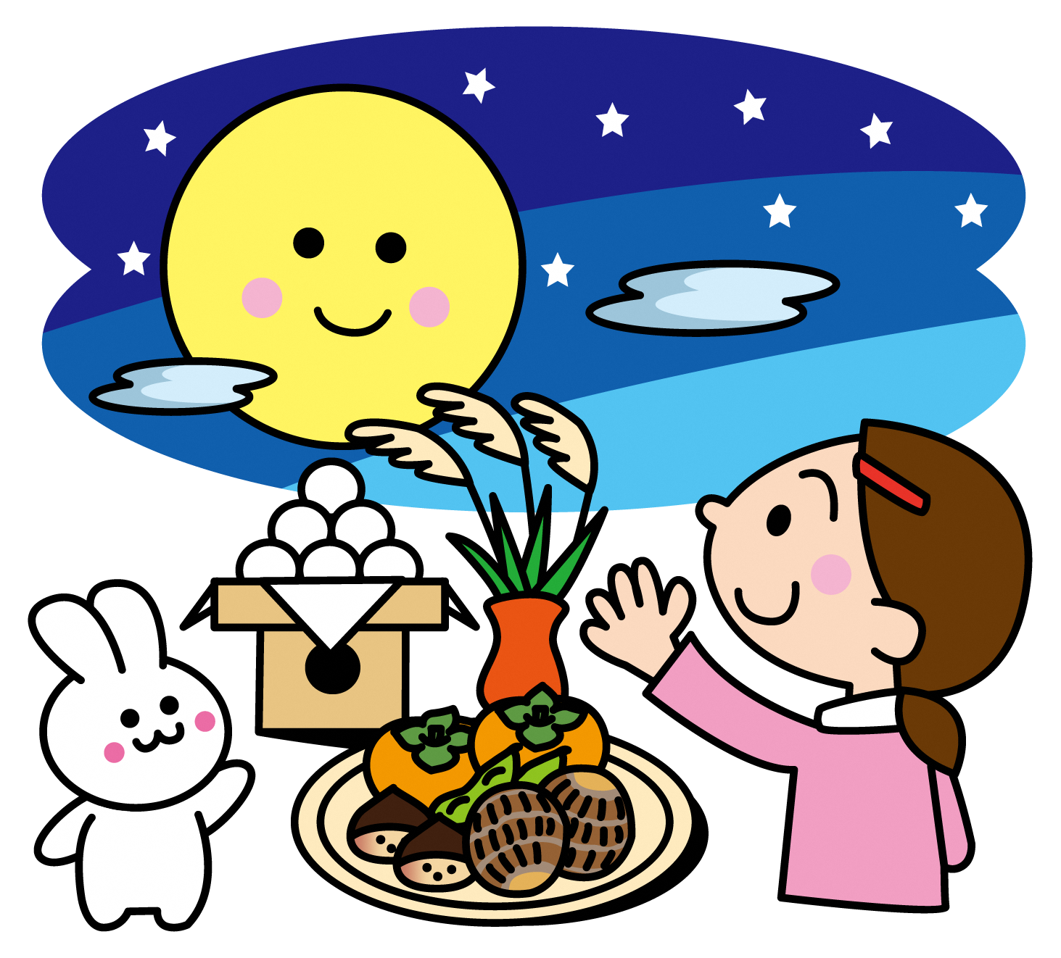
今年の十五夜は9月25日（金）です。
地域によって異なり、満月を見立てた丸い形や、里いもの形のものなど、さまざまです。
秋の行事といえば、「お月見」です。旧暦8月15日の十五夜は「中秋の名月」と呼ばれ、夜空に浮かぶ月を眺めながら、収穫に感謝してお祝いする風習があります。
中秋の名月は、別名で「芋名月」ともいい、里いもをお供えしたり、里いも料理を食べたりする習慣もあります。
また、お月見に欠かせないのが、お米から作る月見団子です。
 |  |  |  |  |  |  |  |  |  |  |  |  |  |  |  |  |  |  |  |  |  | コッペパン |  |  |  |  | 1個 | 5
 |  |  |  |  |  |  |  |  |  |  |  |  |  |  |  |  |  |  |  |  |  | 牛乳 |  |  |  |  | 1本 | 2
 |  |  |  |  |  |  |  |  |  |  |  |  |  |  |  |  |  |  |  |  |  | 豚肉 |  |  |  |  | 10 | 1
 |  |  |  |  |  |  |  |  |  |  |  |  |  |  |  |  |  |  |  |  |  | じゃがいも |  |  |  |  | 20 | 5
 |  |  |  |  |  |  |  |  |  |  |  |  |  |  |  |  |  |  |  |  |  | 人参 |  |  |  |  | 15 | 3
 |  |  |  |  |  |  |  |  |  |  |  |  |  |  |  |  |  |  |  |  |  | 玉ねぎ |  |  |  |  | 35 | 4
 |  |  |  |  |  |  |  |  |  |  |  |  |  |  |  |  |  |  |  |  |  | 白いんげん豆 |  |  |  |  | 10 | 1
 |  |  |  |  |  |  |  |  |  |  |  |  |  |  |  |  |  |  |  |  |  | 白いんげん豆ペースト |  |  |  |  | 10 | 1
 |  |  |  |  |  |  |  |  |  |  |  |  |  |  |  |  |  |  |  |  |  | ポークスープ |  |  |  |  | 5
 |  |  |  |  |  |  |  |  |  |  |  |  |  |  |  |  |  |  |  |  |  | 牛乳 |  |  |  |  | 20 | 2
 |  |  |  |  |  |  |  |  |  |  |  |  |  |  |  |  |  |  |  |  |  | バター（調理用） |  |  |  |  | 1 | 6
 |  |  |  |  |  |  |  |  |  |  |  |  |  |  |  |  |  |  |  |  |  | 塩 |  |  |  |  | 0.8
 |  |  |  |  |  |  |  |  |  |  |  |  |  |  |  |  |  |  |  |  |  | こしょう |  |  |  |  | 0.025
 |  |  |  |  |  |  |  |  |  |  |  |  |  |  |  |  |  |  |  |  |  | 米油 |  |  |  |  | 0.2 | 6
 |  |  |  |  |  |  |  |  |  |  |  |  |  |  |  |  |  |  |  |  |  | 米粉 |  |  |  |  | 1.5 | 5
 |  |  |  |  |  |  |  |  |  |  |  |  |  |  |  |  |  |  |  |  |  | かぼちゃひき肉フライ |  |  |  |  | 1個 | 3
 |  |  |  |  |  |  |  |  |  |  |  |  |  |  |  |  |  |  |  |  |  | 米油 |  |  |  |  | 9 | 6
 |  |  |  |  |  |  |  |  |  |  |  |  |  |  |  |  |  |  |  |  |  | 鶏肉 |  |  |  |  | 12 | 1
 |  |  |  |  |  |  |  |  |  |  |  |  |  |  |  |  |  |  |  |  |  | 小松菜 |  |  |  |  | 30 | 3
 |  |  |  |  |  |  |  |  |  |  |  |  |  |  |  |  |  |  |  |  |  | 人参 |  |  |  |  | 8 | 3
 |  |  |  |  |  |  |  |  |  |  |  |  |  |  |  |  |  |  |  |  |  | エリンギ |  |  |  |  | 10 | 4
 |  |  |  |  |  |  |  |  |  |  |  |  |  |  |  |  |  |  |  |  |  | 薄口しょうゆ |  |  |  |  | 0.8
 |  |  |  |  |  |  |  |  |  |  |  |  |  |  |  |  |  |  |  |  |  | 塩 |  |  |  |  | 0.2
 |  |  |  |  |  |  |  |  |  |  |  |  |  |  |  |  |  |  |  |  |  | こしょう |  |  |  |  | 0.01
 |  |  |  |  |  |  |  |  |  |  |  |  |  |  |  |  |  |  |  |  |  | 米油 |  |  |  |  | 0.2 | 6
 |  |  |  |  |  |  |  |  |  |  |  |  |  |  |  |  |  |  |  |  |  | 黒豆きな粉クリーム |  |  |  |  | 1袋 | 6
...
 |  |  |  |  |  |  |  |  |  |  |  |  |  |  |  |  |  |  |  |  |  | ﾏｸﾞﾈｼｳﾑ | 鉄 | ビタミン |  |  |  | 食物 繊維
 |  |  |  |  |  |  |  |  |  |  |  |  |  |  |  |  |  |  |  |  |  |  |  | A | B1 | B2 | C
 |  |  |  |  |  |  |  |  |  |  |  |  |  |  |  |  |  |  |  |  |  | mg | mg | μgRAE | mg | mg | mg | g
 |  |  |  |  |  |  |  |  |  |  |  |  |  |  |  |  |  |  |  |  |  | 128 | 9.8 | 381 | 0.48 | 0.62 | 28 | 9.5 |  |  |  |  |  |  |  |  |  |  | 出典：月刊「学校給食」

